상품제안서
(전통)오죽선부채(中) | 상품코드: S41833

 |  |  |  |  |  |  | 02-713-8555 | www.synergygift.co.kr
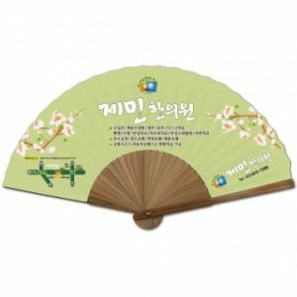

【상세/제작정보】 | <p><span style="font-size: 14pt;">※ 기본수량 미만 발주 진행시 별도 문의 바랍니다.</span></p>

【인쇄/포장옵션】 | [부채면] 풀컬러, [살대] 실크 / 종이케이스

【공급단가】 | 수량 | 100~ | 500~ | 1,000~ | 3,000~ | 10,000~
*VAT별도 | 단가 | 4,290원 | 3,810원 | 3,510원 | 3,300원 | 3,080원

【상품 URL】 | https://www.synergygift.co.kr:443/src/goods_detail.php?gdno=41833

